TRABND
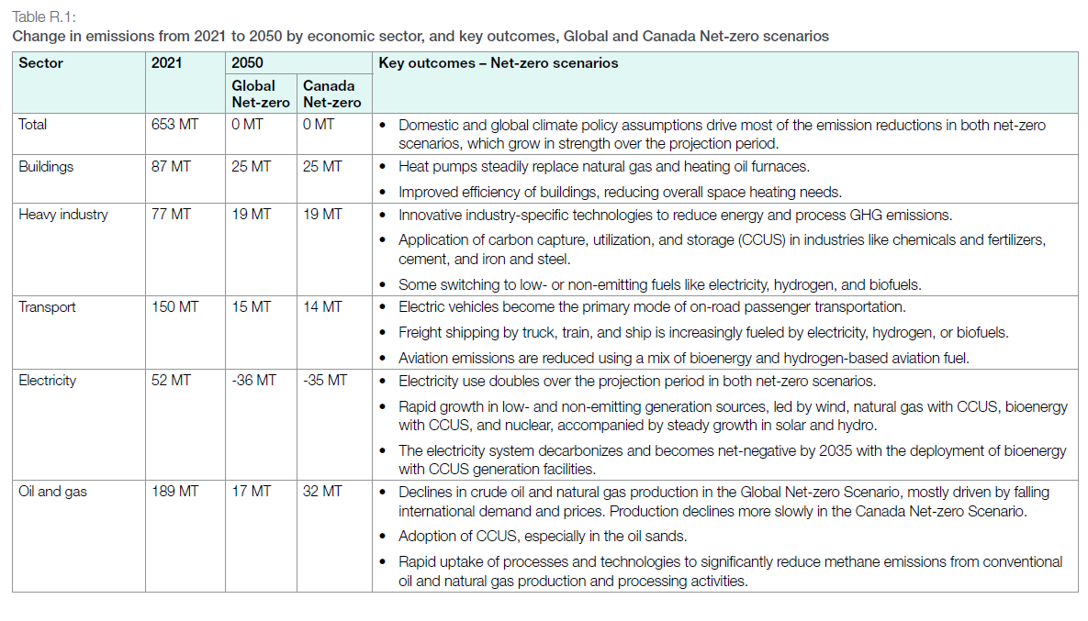
UC_N | Pset_Set | Pset_PN | Pset_CI | Pset_CO | Cset_CN | Attribute | Year | LimType | UC_COMNET | AL | AT | BC | MA | ON | QU | SA |  | UC_Desc
AU_CO2_BND |  |  |  |  | *CO2 |  | 2021 | UP | 1 | 250472.20979 | 35600.111036 | 58094.68669 | 20245.118089 | 147290.56928 | 75796.939705 | 65625.479409 |  | CO2 Bound Constraint
 |  |  |  |  | *CO2 |  | 2022 | UP | 1 | 258065.23194 | 36679.322306 | 59855.81717 | 20858.845377 | 151755.65767 | 78094.710954 | 67614.904581

 |  |  |  |  | *CO2 |  | 2023 | UP | 1 | 256944.0949 | 36519.972879 | 59595.779918 | 20768.226335 | 151096.37131 | 77755.436762 | 67321.158797
 |  |  |  |  | *CO2 |  | 2024 | UP | 1 | 248352.42146 | 35298.821324 | 57603.021611 | 20073.780258 | 146044.02449 | 75155.45749 | 65070.079968
 |  |  |  |  | *CO2 |  | 2025 | UP | 1 | 238190.11268 | 33854.432259 | 55245.969126 | 19252.38318 | 140068.06314 | 72080.178574 | 62407.483642
 |  |  |  |  | *CO2 |  | 2026 | UP | 1 | 232767.38942 | 33083.689867 | 53988.219179 | 18814.07638 | 136879.22236 | 70439.174854 | 60986.692035
 |  |  |  |  | *CO2 |  | 2027 | UP | 1 | 226480.88876 | 32190.177083 | 52530.124141 | 18305.952352 | 133182.43595 | 68536.77813 | 59339.584678
 |  |  |  |  | *CO2 |  | 2028 | UP | 1 | 218075.60078 | 30995.516862 | 50580.596199 | 17626.571403 | 128239.69339 | 65993.202111 | 57137.34015
 |  |  |  |  | *CO2 |  | 2029 | UP | 1 | 207017.7615 | 29423.844274 | 48015.833788 | 16732.790563 | 121737.11395 | 62646.921188 | 54240.108538
 |  |  |  |  | *CO2 |  | 2030 | UP | 1 | 193624.70628 | 27520.262821 | 44909.439878 | 15650.259351 | 113861.30717 | 58593.966171 | 50731.033936
 |  |  |  |  | *CO2 |  | 2031 | UP | 1 | 179944.17961 | 25575.822482 | 41736.369655 | 14544.492456 | 105816.45236 | 54454.017647 | 47146.639795
 |  |  |  |  | *CO2 |  | 2032 | UP | 1 | 166284.22224 | 23634.305699 | 38568.070289 | 13440.388131 | 97783.693359 | 50320.293727 | 43567.634956
 |  |  |  |  | *CO2 |  | 2033 | UP | 1 | 155818.02569 | 22146.724464 | 36140.533878 | 12594.428473 | 91629.030336 | 47153.05346 | 40825.417899
 |  |  |  |  | *CO2 |  | 2034 | UP | 1 | 143999.83456 | 20466.981562 | 33399.414966 | 11639.190064 | 84679.324814 | 43576.677776 | 37728.968758
 |  |  |  |  | *CO2 |  | 2035 | UP | 1 | 131923.43135 | 18750.538466 | 30598.406178 | 10663.080941 | 77577.777281 | 39922.162943 | 34564.866239
 |  |  |  |  | *CO2 |  | 2036 | UP | 1 | 120709.79756 | 17156.722496 | 27997.508688 | 9756.707573 | 70983.582633 | 36528.736083 | 31626.81537
 |  |  |  |  | *CO2 |  | 2037 | UP | 1 | 109713.34167 | 15593.77445 | 25446.98358 | 8867.8882174 | 64517.099784 | 33201.030766 | 28745.666637
 |  |  |  |  | *CO2 |  | 2038 | UP | 1 | 99638.72033 | 14161.848575 | 23110.269378 | 8053.5787225 | 58592.70317 | 30152.287488 | 26106.045038
 |  |  |  |  | *CO2 |  | 2039 | UP | 1 | 90883.309595 | 12917.424714 | 21079.533737 | 7345.8981204 | 53444.070383 | 27502.758663 | 23812.065888
 |  |  |  |  | *CO2 |  | 2040 | UP | 1 | 82110.971295 | 11670.594905 | 19044.871905 | 6636.8493003 | 48285.483315 | 24848.107284 | 21513.651597
 |  |  |  |  | *CO2 |  | 2041 | UP | 1 | 72480.617881 | 10301.813709 | 16811.201492 | 5858.4490049 | 42622.339137 | 21933.806661 | 18990.431315
 |  |  |  |  | *CO2 |  | 2042 | UP | 1 | 64377.163923 | 9150.0537556 | 14931.681129 | 5203.4646357 | 37857.090538 | 19481.570496 | 16867.269423
 |  |  |  |  | *CO2 |  | 2043 | UP | 1 | 56155.198482 | 7981.4495304 | 13024.673135 | 4538.9012439 | 33022.151079 | 16993.470841 | 14713.056689
 |  |  |  |  | *CO2 |  | 2044 | UP | 1 | 47819.555052 | 6796.6880277 | 11091.298595 | 3865.1495102 | 28120.363104 | 14470.970389 | 12529.059524
 |  |  |  |  | *CO2 |  | 2045 | UP | 1 | 39760.185575 | 5651.1938889 | 9222.0032143 | 3213.7283929 | 23381.038452 | 12032.074901 | 10417.448075
 |  |  |  |  | *CO2 |  | 2046 | UP | 1 | 31773.780542 | 4516.0703309 | 7369.6312542 | 2568.204831 | 18684.620655 | 9615.259633 | 8324.9538242
 |  |  |  |  | *CO2 |  | 2047 | UP | 1 | 23685.140968 | 3366.4159751 | 5493.5469484 | 1914.417876 | 13928.083677 | 7167.5065405 | 6205.6734047
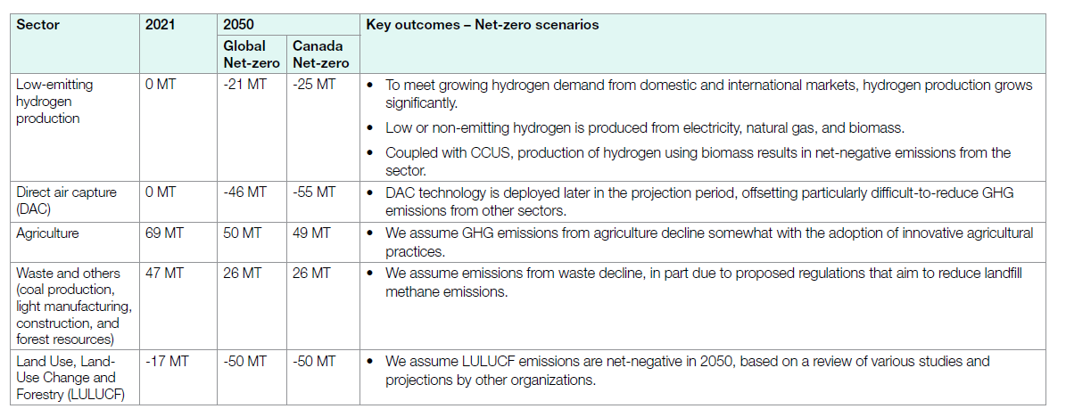
 |  |  |  |  | *CO2 |  | 2048 | UP | 1 | 15786.646221 | 2243.7872802 | 3661.5649572 | 1275.9999093 | 9283.3616592 | 4777.2943465 | 4136.2122665
 |  |  |  |  | *CO2 |  | 2049 | UP | 1 | 7867.9100944 | 1118.2816378 | 1824.8881671 | 635.94587643 | 4626.7366662 | 2380.9567837 | 2061.4477444
 |  |  |  |  | *CO2 |  | 2050 | UP | 1 | 0 | 0 | 0 | 0 | 0 | 0 | 0

 |  |  | *assumption: using 2021 observed data, and split it to each sector for provinces, and then by using the proportion of 2050 case/ 2021 case to derive the change.

~TFM_INS
TimeSlice | LimType | Attribute | Year | AL | AT | BC | MA | ON | QU | SA | Pset_Set | Pset_PN | Pset_PD | Pset_CI | Pset_CO | Cset_Set | Cset_CN | Cset_CD
 | UP | COM_BNDNET | 2021 | 57568.709451 | 8182.3546428 | 13352.523785 | 4653.1522282 | 33853.368385 | 17421.22211 | 15083.406498 |  |  |  |  |  |  | TRACO2N |  | 150.1147371
 | UP | COM_BNDNET | 2022 | 64677.298013 | 9192.712408 | 15001.294424 | 5227.7238144 | 38033.584853 | 19572.395924 | 16945.906664 |  |  |  |  |  |  | TRACO2N |  | 168.6509161
 | UP | COM_BNDNET | 2023 | 66097.853803 | 9394.6188147 | 15330.779055 | 5342.544216 | 38868.944876 | 20002.27907 | 17318.102266 |  |  |  |  |  |  | TRACO2N |  | 172.3551221
 | UP | COM_BNDNET | 2024 | 65314.693752 | 9283.3067262 | 15149.132405 | 5279.2431108 | 38408.4064 | 19765.282178 | 17112.908828 |  |  |  |  |  |  | TRACO2N |  | 170.3129734
 | UP | COM_BNDNET | 2025 | 65085.486361 | 9250.729026 | 15095.969894 | 5260.7167813 | 38273.620641 | 19695.920316 | 17052.85488 |  |  |  |  |  |  | TRACO2N |  | 169.7152979
 | UP | COM_BNDNET | 2026 | 64306.356031 | 9139.9896897 | 14915.2579 | 5197.7413895 | 37815.451848 | 19460.142883 | 16848.717258 |  |  |  |  |  |  | TRACO2N |  | 167.683657
 | UP | COM_BNDNET | 2027 | 63263.671113 | 8991.790818 | 14673.416884 | 5113.4634597 | 37202.299373 | 19144.609571 | 16575.52648 |  |  |  |  |  |  | TRACO2N |  | 164.9647777
 | UP | COM_BNDNET | 2028 | 61471.458424 | 8737.0600805 | 14257.729912 | 4968.602848 | 36148.385937 | 18602.25704 | 16105.954159 |  |  |  |  |  |  | TRACO2N |  | 160.2914484
 | UP | COM_BNDNET | 2029 | 59634.000442 | 8475.89854 | 13831.548716 | 4820.0851588 | 35067.865938 | 18046.212551 | 15624.527254 |  |  |  |  |  |  | TRACO2N |  | 155.5001386
 | UP | COM_BNDNET | 2030 | 57448.858102 | 8165.3199333 | 13324.725386 | 4643.4649071 | 33782.889614 | 17384.953155 | 15052.004602 |  |  |  |  |  |  | TRACO2N |  | 149.8022157
 | UP | COM_BNDNET | 2031 | 54854.684217 | 7796.6048633 | 12723.031013 | 4433.7835349 | 32257.38166 | 16599.914201 | 14372.312811 |  |  |  |  |  |  | TRACO2N |  | 143.0377123
 | UP | COM_BNDNET | 2032 | 52087.494571 | 7403.2987208 | 12081.207253 | 4210.1176791 | 30630.13152 | 15762.517881 | 13647.289675 |  |  |  |  |  |  | TRACO2N |  | 135.8220573
 | UP | COM_BNDNET | 2033 | 49146.864364 | 6985.3411279 | 11399.155577 | 3972.433004 | 28900.889392 | 14872.635643 | 12876.823892 |  |  |  |  |  |  | TRACO2N |  | 128.154143
 | UP | COM_BNDNET | 2034 | 46111.547107 | 6553.9254771 | 10695.142125 | 3727.0949829 | 27115.966397 | 13954.099574 | 12081.549437 |  |  |  |  |  |  | TRACO2N |  | 120.2393251
 | UP | COM_BNDNET | 2035 | 42895.942391 | 6096.885213 | 9949.3126827 | 3467.1847228 | 25225.025085 | 12981.005605 | 11239.038401 |  |  |  |  |  |  | TRACO2N |  | 111.8543941
 | UP | COM_BNDNET | 2036 | 39520.520039 | 5617.1297518 | 9166.4150345 | 3194.3567544 | 23240.102764 | 11959.548235 | 10354.65402 |  |  |  |  |  |  | TRACO2N |  | 103.0527266
 | UP | COM_BNDNET | 2037 | 36246.059068 | 5151.7241315 | 8406.9344344 | 2929.6892726 | 21314.55094 | 10968.643412 | 9496.7222315 |  |  |  |  |  |  | TRACO2N |  | 94.51432349
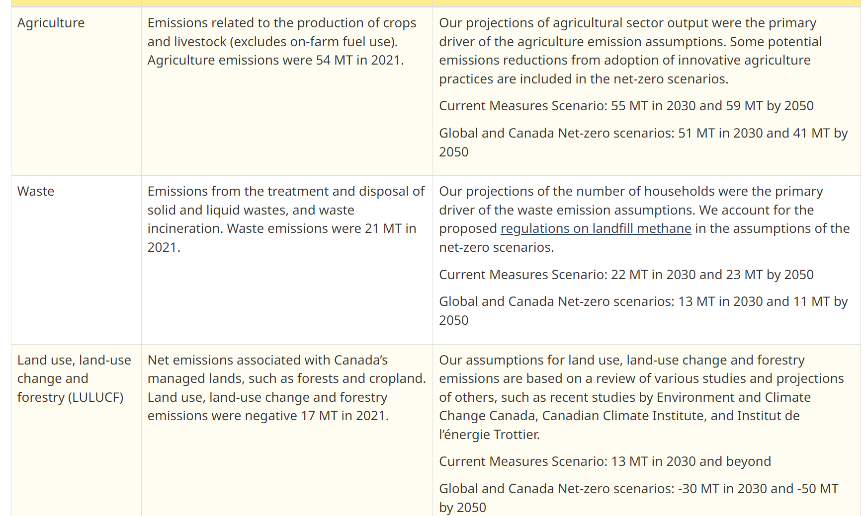
 | UP | COM_BNDNET | 2038 | 33111.197011 | 4706.1599812 | 7679.8324968 | 2676.305264 | 19471.090472 | 10019.983476 | 8675.366339 |  |  |  |  |  |  | TRACO2N |  | 86.33993504
 | UP | COM_BNDNET | 2039 | 30109.624955 | 4279.5406028 | 6983.6459288 | 2433.6947934 | 17706.011395 | 9111.6592505 | 7888.933364 |  |  |  |  |  |  | TRACO2N |  | 78.51311029
 | UP | COM_BNDNET | 2040 | 27149.021426 | 3858.7441621 | 6296.9616271 | 2194.3957185 | 15965.023923 | 8215.7327626 | 7113.2344306 |  |  |  |  |  |  | TRACO2N |  | 70.79311405
 | UP | COM_BNDNET | 2041 | 24296.719641 | 3453.3408627 | 5635.3969023 | 1963.8504356 | 14287.723459 | 7352.5801335 | 6365.9113156 |  |  |  |  |  |  | TRACO2N |  | 63.35552275
 | UP | COM_BNDNET | 2042 | 21601.113677 | 3070.2090505 | 5010.1763077 | 1745.9705315 | 12702.568214 | 6536.8461926 | 5659.6436068 |  |  |  |  |  |  | TRACO2N |  | 56.32652758
 | UP | COM_BNDNET | 2043 | 19100.325256 | 2714.7670415 | 4430.1418205 | 1543.8373011 | 11231.975727 | 5780.06719 | 5004.4194639 |  |  |  |  |  |  | TRACO2N |  | 49.8055338
 | UP | COM_BNDNET | 2044 | 16753.517851 | 2381.210659 | 3885.8217897 | 1354.1500176 | 9851.9320122 | 5069.8853316 | 4389.5394291 |  |  |  |  |  |  | TRACO2N |  | 43.68605709
 | UP | COM_BNDNET | 2045 | 14570.62052 | 2070.9511399 | 3379.5191678 | 1177.7112251 | 8568.2758699 | 4409.3053115 | 3817.6049859 |  |  |  |  |  |  | TRACO2N |  | 37.99398822
 | UP | COM_BNDNET | 2046 | 12520.874587 | 1779.6166926 | 2904.0997676 | 1012.0347675 | 7362.9196129 | 3789.0190571 | 3280.5571449 |  |  |  |  |  |  | TRACO2N |  | 32.64912163
 | UP | COM_BNDNET | 2047 | 10591.647674 | 1505.4118521 | 2456.6336267 | 856.0995972 | 6228.4347506 | 3205.2038059 | 2775.0861339 |  |  |  |  |  |  | TRACO2N |  | 27.61851744
 | UP | COM_BNDNET | 2048 | 8791.6120077 | 1249.5692194 | 2039.1321877 | 710.60667146 | 5169.921001 | 2660.4839149 | 2303.4641379 |  |  |  |  |  |  | TRACO2N |  | 22.92478914
 | UP | COM_BNDNET | 2049 | 7125.3170235 | 1012.7354145 | 1652.6506489 | 575.923711 | 4190.0536655 | 2156.2361161 | 1866.8831405 |  |  |  |  |  |  | TRACO2N |  | 18.57979972
 | UP | COM_BNDNET | 2050 |  |  |  |  |  |  |  |  |  |  |  |  |  | TRACO2N |  | 14.76673454

 |  |  |  | 5663.0139498 | 804.89538373 | 1313.4831262 | 457.72896822 | 3330.1440876 | 1713.719567 | 1483.7494574

 |  |  |  |  |  |  |  |  |  |  |  |  |  |  |  |  |  |  | CER – Energy Future 2023: Results (cer-rec.gc.ca)

